Layout
1.2 Các chức năng của hệ thống (thanh header)

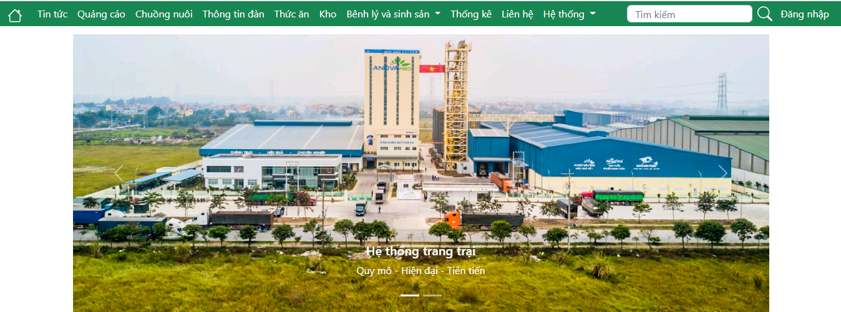

1.3 Danh sách tin tức chăn nuôi

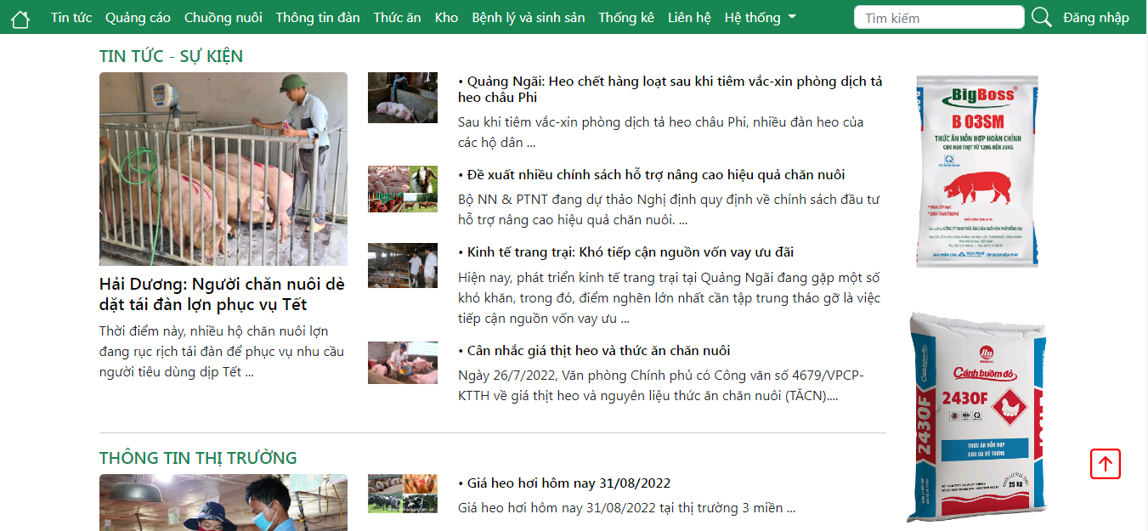

Other. Footer

